Dachrechner
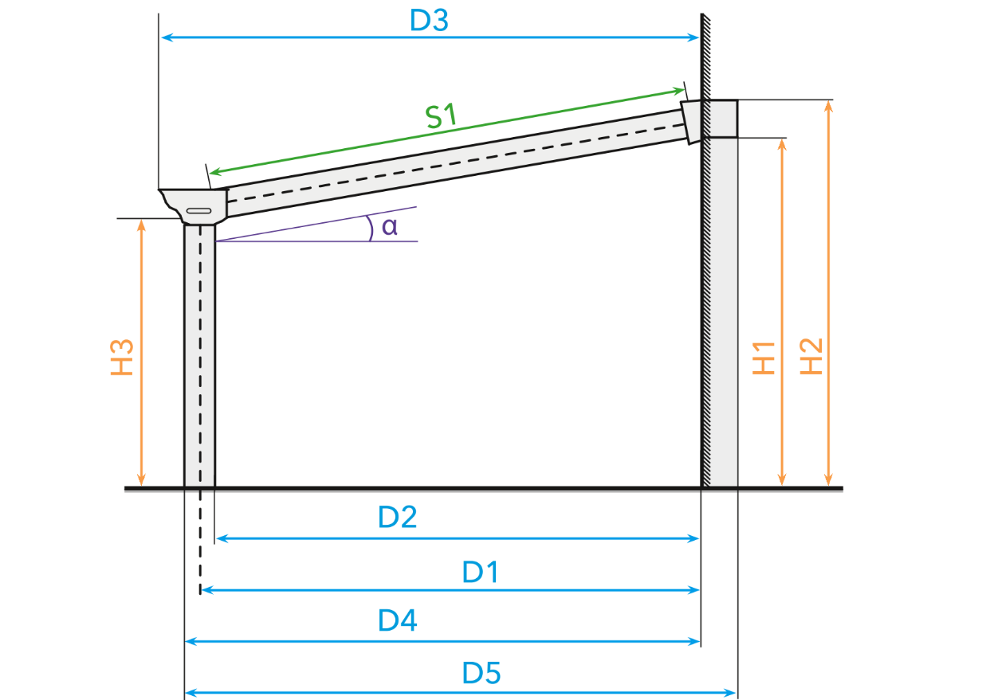
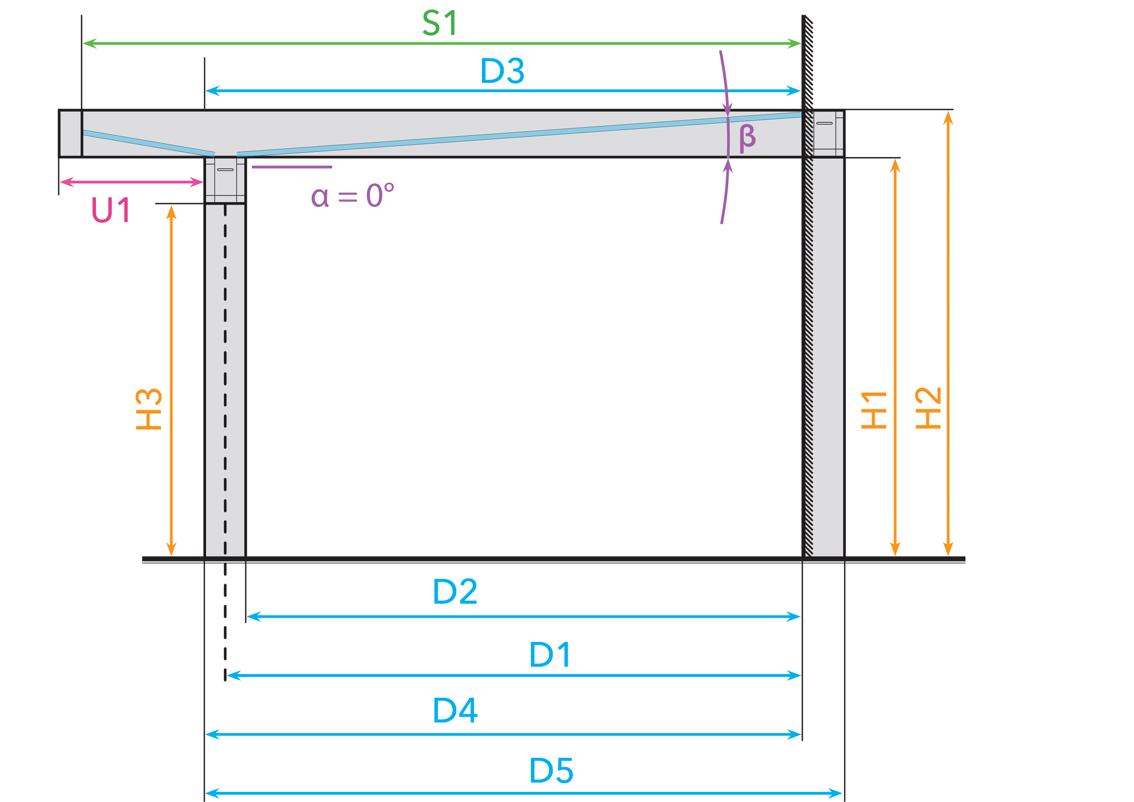
 |  |  |  |  |  |  |  |  |  |  |  |  |  |  |  |  |  |  |  | 2025-05-23 |  | TFl
 |  |  |  |  |  |  |  |  |  |  |  |  |  |  |  |  |  |  |  | Sprache |  | GER

Berechnung der Höhe und Tiefe einer Veranda |  |  |  |  |  |  |  |  |  |  |  |  |  |  |  |  |  | Berechnung der Fensterelemente
 | Höhe - Unterkante Rinne [mm] (H3) | Bestelltiefe [mm] | Höhe - Unterkante Wandprofil [mm] (H1) | Dachüberstand [mm] (U1) | Neigung [°] (α) | Neigung [mm/m] | Neigung Glas Ultraline [°] (β) | Tiefe - Hinterkante Wandanschluss bis Mitte Pfosten [mm] (D1) | Länge - Sparren Mitte [mm] (S1) | Länge - Sparren Außen [mm] (S1) | Tiefe - Hinterkante Wandanschluss bis Rinne Standard [mm] (D3) | Tiefe - Hinterkante Wandanschluss bis Zierleiste rund [mm] (D3) | Tiefe - Hinterkante Wandanschluss bis Zierleiste klassik [mm] (D3) | Tiefe - Hinterkante Wandanschluss bis Innenkante Pfosten [mm] (D2) | Höhe - Oberkante Wandprofil [mm] (H2) | Hinterkante Wandanschluss bis Außenkante Pfosten [mm] (D4) | Hinterkante Wandanschluss bis Außenkante Pfosten [mm] (D5) | Fensterhöhe Rinnenseite [mm] | Fensterbreite [mm] | Keilhöhe Rinnenseite [mm] | Keilhöhe Hausseite [mm] | Fensterhöhe Hausseite [mm]

Type
Toplstyle XL | 2250 | 4050 | 2700 | - | 5.8 | 102.3 | - | 4061 | 3950 | - | 4173 | 4177 | 4219 | 4006 | 2862 | 4116 | 4233 | 2289 | 4006 | 39 | 450 | 2700

Gelbe Zellen manuell ausfüllen!

Erklärung Dachrechner
30.06.'22 | CSt
Sprache | GER | Sprache über Dropdown im gelben Feld einstellbar
 |  | (Deutsch / Niederländisch / Englisch)

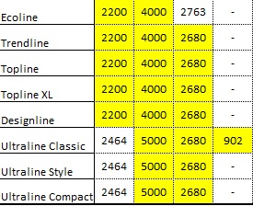
 |  | Parameter des zu kalkulierenden Daches über gelbe Felder eingeben

